상품제안서
송월 프리미엄 텀블러세트 호텔 뉴필라라인40 1매+스마트텀블러500ml1개 | 상품코드: S47792

 |  |  |  |  |  |  | 02-713-8555 | www.synergygift.co.kr
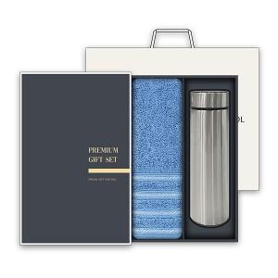

【상세/제작정보】 | <p><span style="font-size: 18.6667px;">※ 자수인쇄, 글자 20자 기준(난이도, 크기, 글자수에 따라 비용 추가 변동 됩니다)</span>​​​​​​​</p>

【인쇄/포장옵션】 | [타올] 실크, [타올] 자수, [텀블러] 레이저 / 포장지포장

【공급단가】 | 수량 | 30~ | 100~ | 500~ | 1,000~ | 2,000~
*VAT별도 | 단가 | 13,870원 | 13,095원 | 12,930원 | 12,800원 | 12,400원

【상품 URL】 | https://www.synergygift.co.kr:443/src/goods_detail.php?gdno=47792

